Arkusz1
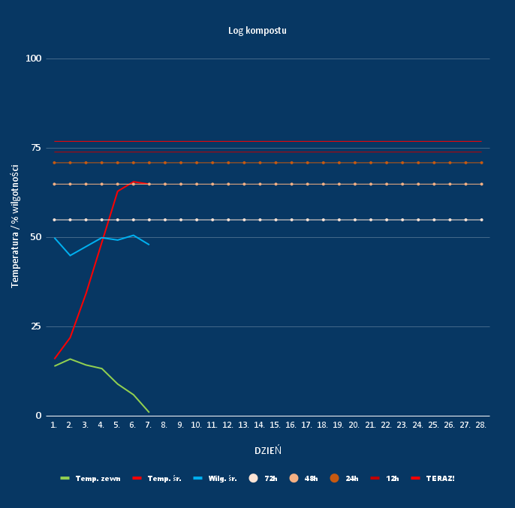
Dzień # | pora | Temp. zewn | Temp. kompostu | Wilg. śr.
1 | rano |  |  |  | Dzień # | Temp. zewn | Temp. śr. | Wilg. śr. | 72h | 48h | 24h | 12h | TERAZ!
 | południe | 14 | 15 | 50 | 1. | 14 | 16 | 50 | 55 | 65 | 71 | 74 | 77 | Temperature Thresholds:
 | wieczór | 14 | 17 |  | 2. | 16 | 22 | 45 | 55 | 65 | 71 | 74 | 77 | Temp (C) | 55 | 65 | 71 | 74 | 77
2 | rano | 15 | 20 | 45 | 3. | 14.33333333 | 34.33333333 | 47.5 | 55 | 65 | 71 | 74 | 77 | Time | 72 hours | 48 hours | 24 hours | 12 hours | Turn now!
 | południe | 17 | 22 |  | 4. | 13.33333333 | 48.66666667 | 50 | 55 | 65 | 71 | 74 | 77
 | wieczór |  | 24 |  | 5. | 9 | 63 | 49.33333333 | 55 | 65 | 71 | 74 | 77
3 | rano | 10 | 33 | 45 | 6. | 6 | 65.66666667 | 50.66666667 | 55 | 65 | 71 | 74 | 77
 | południe | 18 | 34 |  | 7. | 1 | 65 | 48 | 55 | 65 | 71 | 74 | 77
 | wieczór | 15 | 36 | 50 | 8. | #DIV/0! | #DIV/0! | #DIV/0! | 55 | 65 | 71 | 74 | 77
4 | rano | 11 | 43 | 50 | 9. | #DIV/0! | #DIV/0! | #DIV/0! | 55 | 65 | 71 | 74 | 77
 | południe | 17 | 50 | 50 | 10. | #DIV/0! | #DIV/0! | #DIV/0! | 55 | 65 | 71 | 74 | 77
 | wieczór | 12 | 53 | 50 | 11. | #DIV/0! | #DIV/0! | #DIV/0! | 55 | 65 | 71 | 74 | 77
5 | rano | 10 | 60 | 48 | 12. | #DIV/0! | #DIV/0! | #DIV/0! | 55 | 65 | 71 | 74 | 77
 | południe | 12 | 64 | 50 | 13. | #DIV/0! | #DIV/0! | #DIV/0! | 55 | 65 | 71 | 74 | 77
 | wieczór | 5 | 65 | 50 | 14. | #DIV/0! | #DIV/0! | #DIV/0! | 55 | 65 | 71 | 74 | 77
6 | rano | 3 | 65 | 52 | 15. | #DIV/0! | #DIV/0! | #DIV/0! | 55 | 65 | 71 | 74 | 77
 | południe | 9 | 66 | 50 | 16. | #DIV/0! | #DIV/0! | #DIV/0! | 55 | 65 | 71 | 74 | 77
 | wieczór | 6 | 66 | 50 | 17. | #DIV/0! | #DIV/0! | #DIV/0! | 55 | 65 | 71 | 74 | 77
7 | rano | 1 | 65 | 48 | 18. | #DIV/0! | #DIV/0! | #DIV/0! | 55 | 65 | 71 | 74 | 77
 | południe |  |  |  | 19. | #DIV/0! | #DIV/0! | #DIV/0! | 55 | 65 | 71 | 74 | 77
 | wieczór |  |  |  | 20. | #DIV/0! | #DIV/0! | #DIV/0! | 55 | 65 | 71 | 74 | 77
8 | rano |  |  |  | 21. | #DIV/0! | #DIV/0! | #DIV/0! | 55 | 65 | 71 | 74 | 77
 | południe |  |  |  | 22. | #DIV/0! | #DIV/0! | #DIV/0! | 55 | 65 | 71 | 74 | 77
 | wieczór |  |  |  | 23. | #DIV/0! | #DIV/0! | #DIV/0! | 55 | 65 | 71 | 74 | 77
9 | rano |  |  |  | 24. | #DIV/0! | #DIV/0! | #DIV/0! | 55 | 65 | 71 | 74 | 77
 | południe |  |  |  | 25. | #DIV/0! | #DIV/0! | #DIV/0! | 55 | 65 | 71 | 74 | 77
 | wieczór |  |  |  | 26. | #DIV/0! | #DIV/0! | #DIV/0! | 55 | 65 | 71 | 74 | 77
10 | rano |  |  |  | 27. | #DIV/0! | #DIV/0! | #DIV/0! | 55 | 65 | 71 | 74 | 77
 | południe |  |  |  | 28. | #DIV/0! | #DIV/0! | #DIV/0! | 55 | 65 | 71 | 74 | 77
 | wieczór
11 | rano
 | południe
 | wieczór
12 | rano
 | południe
 | wieczór
13 | rano
 | południe
 | wieczór
14 | rano
 | południe
 | wieczór
15 | rano
 | południe
 | wieczór
16 | rano
 | południe
 | wieczór
17 | rano
 | południe
 | wieczór
18 | rano
 | południe
 | wieczór
19 | rano
 | południe
 | wieczór
20 | rano
 | południe
 | wieczór
21 | rano
 | południe
 | wieczór
22 | rano
 | południe
 | wieczór
23 | rano
 | południe
 | wieczór
24 | rano
 | południe
 | wieczór
25 | rano
 | południe
 | wieczór
26 | rano
 | południe
 | wieczór
27 | rano
 | południe
 | wieczór
28 | rano
 | południe
 | wieczór

